gaz-elec
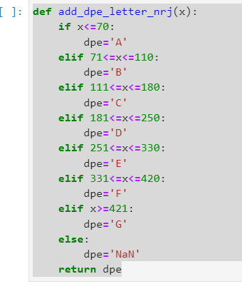
Usage | DPE | Sum_shab | EP_total | EP_elec | EP_gaz | EP_fioul | EP_gaz | EP_rcu | EP_charbon | EP_gpl | EF_total | EF_elec | EF_gaz | EF_fioul | EF_gaz | EF_rcu | EF_charbon | EF_gpl

 | C | 100 |  | 14550 |  |  |  |  |  |  |  | 33465

 | G | -100 |  |  | -46050 |  |  |  |  |  |  | -46050

Ex : on rénove 100m2 de G -> C avec gaz -> elec
On prend les valeurs médiane des DPE pour simuler les changements
 | min | max | mean
A | 0 | 70 | 35
B | 71 | 110 | 90.5
C | 111 | 180 | 145.5
D | 181 | 250 | 215.5
E | 251 | 330 | 290.5
F | 331 | 420 | 375.5
G | 421 | 500 | 460.5

